Hoja1
 | Altura del estribo(H) |  | 5.2 | m | 17.06 | ft | al menos 4,10m para que pasen los vehículos
 | Ancho de la zapata |  | 8 | m | ~(0,6-1)H
 | Espesor pantalla |  | 0.6 | m | ~0,1H
 | Espesor zapata |  | 0.7 | m | un poco mayor que el espesor del muro
 | Ancho del pie |  | 1 | m
 | Ancho del talón |  | 6.4 | m
 | Altura pantalla |  | 4.5 | m
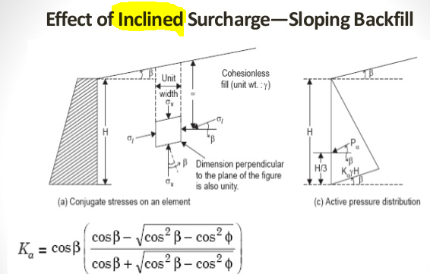
 | Ancho superestructura |  | 10.5 | m
 | # vigas |  | 4
 | # carriles |  | 2
 | peso HL93 |  | 29.04 | t | *solo entran 2 ejes
 | Altura relleno frontal |  | 0.6 | m

 | Densidad del H.A. |  | 2.4 | t/m3
 | Densidad del relleno |  | 1.7 | t/m3

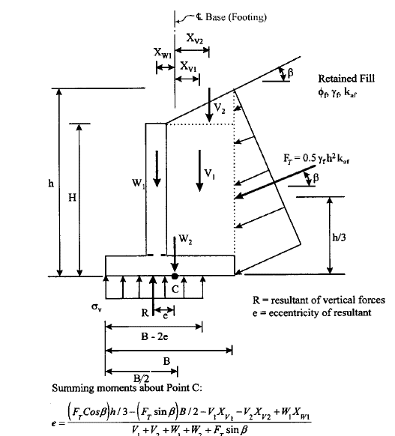

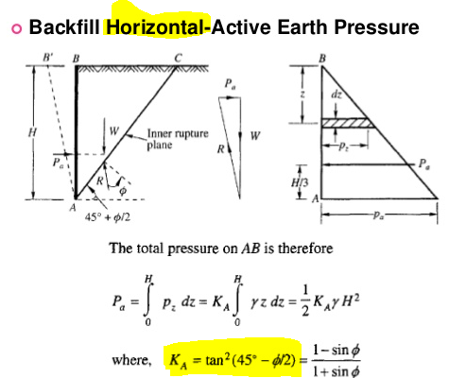

Ф | 34 | º | ángulo fricción suelo, un relleno granular no tiene cohesión
α | 0 | º | inclinación pantalla
β | 0 | º | pendiente relleno
δ | 0 | º | ángulo fricción interfaz muro-suelo

 |  | ka | 0.283

Cargas verticales de la superestructura |  |  |  |  | *se supone que es identica en vigas exteriores e interiores
 | TALLER ANTERIOR, mayoradas | VLL | 58.83 | t | γLL | 1.75
 |  | VDC | 17.59 | t | γDC | 1.25
 |  | VDW | 2.21 | t | γDW | 1.5

 | SIN MAYORAR | VLL | 33.62 | t
 |  | VDC | 14.07 | t
 |  | VDW | 1.47 | t

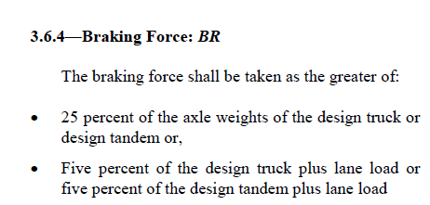
 |  | LL | 12.81 | t/m
 |  | DC | 5.36 | t/m | *repartidos por 4 vigas en un ancho de 10,5m
 |  | DW | 0.56 | t/m

 |  | BR | 0.69 | t/m | *existen 2 estribos en ambos extremos
 |  | EH | 6.50 | t/m
 |  | EV1 | 48.96 | t/m | *componente vertical del relleno a la derecha del muro
 |  | EV2 | 1.02 | t/m | *componente vertical del rellenoa la izquierda del muro

 |  | W1 | 6.48 | t/m | peso pantalla
 |  | W2 | 13.44 | t/m | peso zapata
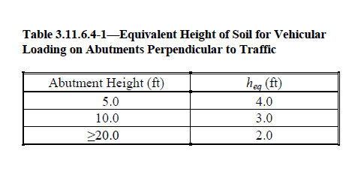
Sobrecarga por maquinaria |  |  | 1.00 | t/m2
 | ES vertical |  | 6.40 | t/m
 | ES horizontal |  | 1.47 | t/m

Altura de suelo equivalente a la carga vehicular |  |  | 0.92 | m

 | LS horizontal |  | 0.40 | t/m
 | LS vertical |  | 1.56 | t/m

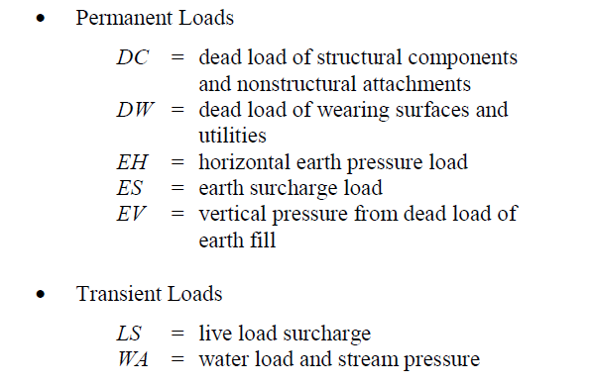
 |  |  |  |  |  | *altura de BR bajo la superficie |  |  | 0.5 | m
brazos de palanca
2.60 | m | MESh | 3.82 | tm/m | +
0.80 | m | MESv | 5.12 | tm/m | -
1.73 | m | MEH | 11.26 | tm/m | +
2.70 | m | MW1 | 17.50 | tm/m | +
2.70 | m | MDC | 14.47 | tm/m | +
0.80 | m | MEV1 | 39.17 | tm/m | -
3.70 | m | MEV2 | 3.77 | tm/m | +
2.70 | m | MLL | 34.58 | tm/m | +
4.70 | m | MBR | 3.25 | tm/m | +
0.80 | m | MLSv | 1.24 | tm/m | -
2.60 | m | MLSh | 1.05 | tm/m | +
2.70 | m | MDW | 1.52 | tm/m | +
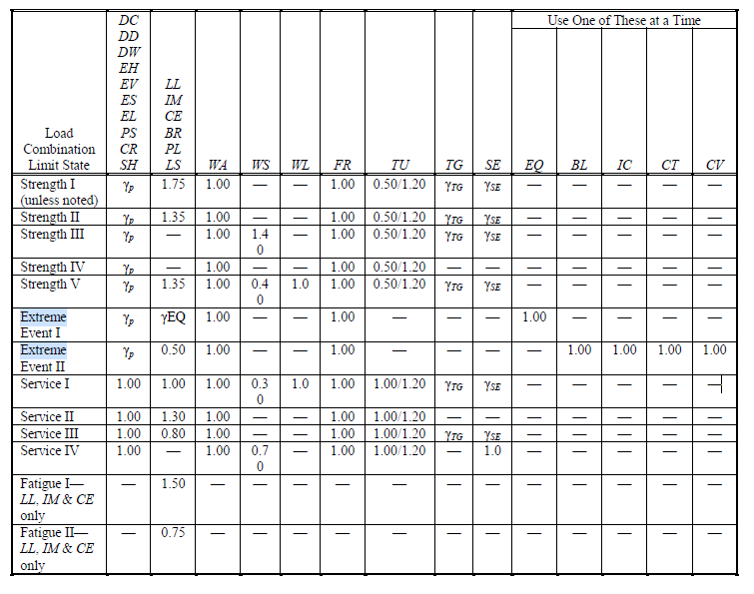

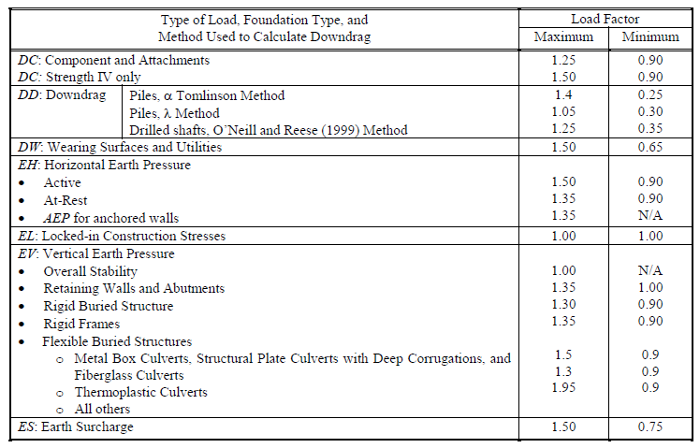

 |  | Evaluación volcamiento sin sismo
 |  | Resistencia 1 |  | DC,DW,EH,EV,ES,LL,BR,LS
 |  | γLL,BR,LS | 1.75 | 1.75
 |  | γDC | 1.25 | 0.90
 |  | γDW | 1.50 | 0.65
 |  | γEH | 1.50 | 0.90
 |  | γEV | 1.35 | 1.00
 |  | γES | 1.50 | 0.75

$$e=\frac{1,5∗M_{ESh}−0,75∗M_{ESv}+1,5∗M_{EH}+{1,25∗(M}_{W1}+M_{DC})−{1∗M}_{EV1}+{1,35∗M}_{EV2}+1,75∗(M_{LL}+M_{BR}−M_{LSv}+M_{LSh})+1,5∗M_{DW}}{0,75∗ESv+0,9∗\left(W1+W2+DC\right)+1∗\left(EV1+EV2\right)+1,75∗(LL+LSv)+0,65∗DW}$$

 |  | e | 0.901 | m |  | *"-" es una resultante que cae a la izquierda del centro de rotación
 |  | B/6 | 1.333 | m
 |  |  | Cumple con el requisito de volcamiento

 |  | Resistencia 4 |  | DC,DW,EH,EV,ES,
 |  | γDC | 1.50 | 0.90
 |  | γDW | 1.50 | 0.65
 |  | γEH | 1.50 | 0.90
 |  | γEV | 1.35 | 1.00
$$e=\frac{1,5∗M_{ESh}−0,75∗M_{ESv}+1,5∗M_{EH}+{1,5∗M}_{W1}−{1∗M}_{EV1}+{1,35∗M}_{EV2}}{0,75∗ESv+0,9∗\left(W1+W2\right)+1∗\left(EV1+EV2\right)}$$
 |  | γES | 1.50 | 0.75

 |  | e | -0.035 | m
 |  | B/6 | 1.333 | m
 |  |  | Cumple con el requisito de volcamiento

 |  | Evaluación esfuerzo de contacto sin sismo

 |  | Resistencia 1 |  |  |  | qadm | 22 | t/m2
 |  | σv | 21.72 | t/m2
 |  |  | Cumple con el requisito de qadm
$$σ_{v}=(1,35∗\left(EV1+EV2\right)+1,25∗\left(W1+W2+DC\right)+1,5∗ESv+1,75(LL+LS)+1,5DW)/(B−2e)$$

 |  | Resistencia 4
 |  | σv | 13.25 | t/m2
 |  |  | Cumple con el requisito de qadm
$$σ_{v}=1,35∗\left(EV1+EV2\right)+1,5∗\left(W1+W2\right)+1,5∗ESv$$

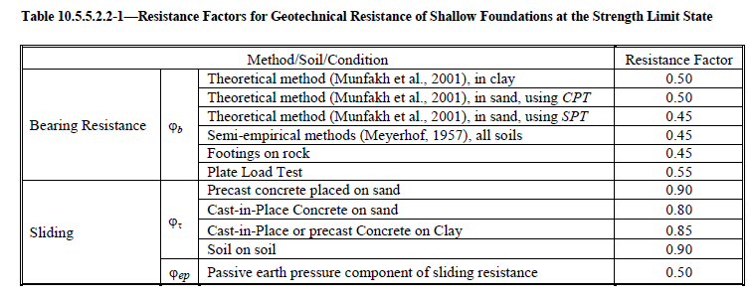

 |  | Evaluación deslizamiento sin sismo

 |  |  |  |  |  |  |  |  | Фt | 0.8
 |  | Resistencia 1 |  |  |  |  |  |  | *concreto fundido sobre arena

 |  | V | 103.03 | t/m
$$V=0,75∗ESv+0,9∗\left(W1+W2+DC\right)+1∗\left(EV1+EV2\right)+1,75∗(LL+LS)+0,65∗DW$$

 |  | Rt | 69.50 | t/m
 |  | Fact | 13.87 | t/m

$$F_{act}=1,75∗(BR+LSh)+1,5∗ESh+1,5∗EH$$

 |  |  | Cumple con el requisito de deslizamiento

 |  | Resistencia 4
 |  | V | 72.71 | t/m
$$V= 0,75∗ESv+0,9∗\left(W1+W2\right)+1∗\left(EV1+EV2\right)$$

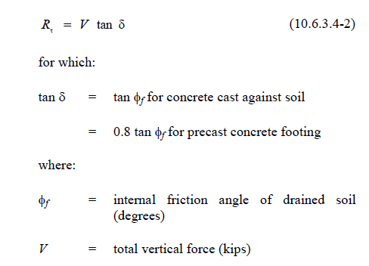
 |  | Rt | 49.04 | t/m
 |  | Fact | 11.95 | t/m
$$F_{act}=1,5∗ESh+1,5∗EH$$

 |  |  | Cumple con el requisito de deslizamiento

 |  | Evaluación con sismo

 |  | z | 0.5 | g
 |  | kh | 0.25 | g | *simplificacíon para estribos flexibles
 |  | kv | 0.125 | g
 |  | θ | 0.278
 |  | Ψ | 2.31
 |  | KAE | 0.633
 |  | kaf | 0.283

 |  | DC | 5.36 | t/m | *repartidos por 4 vigas en un ancho de 10,5m
 |  | DW | 0.56 | t/m
 |  | Ws=EV1 | 48.96 | t/m

 |  | W1 | 6.48 | t/m
 |  | W2 | 13.44 | t/m
 |  | PAE | 14.55 | t/m | *no se toma en cuenta sobrecargas y LL's ni el relleno a la izq

 |  | Fuerzas inerciales
 |  | khDC | 1.34 | t/m
 |  | khDW | 0.14 | t/m
 |  | khW1 | 1.62 | t/m
 |  | khWs | 12.24 | t/m
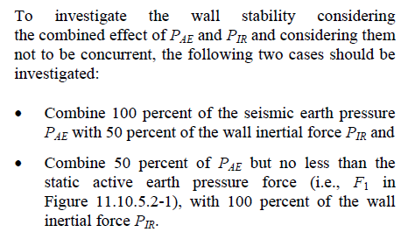
 |  | Momentos
brazos de palanca |  |  |  |  | Primer Caso | Segundo Caso
1.7333333333 | m | MPAE | 25.23 | tm/m | 100% | 50%
4.70 | m | MkhDC | 6.30 | tm/m | 50% | 100%
4.70 | m | MkhDW | 0.66 | tm/m | 50% | 100%
2.95 | m | MkhW1 | 4.78 | tm/m | 50% | 100%
2.95 | m | MkhWs | 36.11 | tm/m | 100% | 50%
2.70 | m | MDC | 14.47 | tm/m
2.70 | m | MDW | 1.52 | tm/m
2.70 | m | MW1 | 17.50 | tm/m
0.80 | m | MWs | 39.17 | tm/m

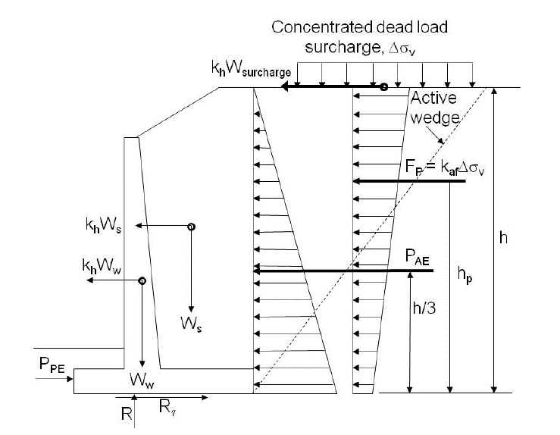
 |  | Evento extremo 1 |  |  | DC,DW,EH,EV,ES,LL,BR,LS,EQ
 |  | γLL,BR,LS | 1.00 | 1.00
 |  | γDC | 1.25 | 0.90
 |  | γDW | 1.50 | 0.65
 |  | γEH | 1.50 | 0.90
 |  | γEV | 1.35 | 1.00
 |  | γES | 1.50 | 0.75
 |  | γEQ | 1.00 | 1.00

 |  | Evaluación volcamiento

 |  | Primer caso 100% PAE+50% PIR
$e=\frac{100\%∗\left(M_{PAE}+1,35∗M_{khWs}\right)+50\%\left({1,25∗M}_{khDC}+1,5∗M_{khDW}+{1,25∗M}_{khW1}\right)−1∗M_{Ws}+1,25∗M_{DC}+1,5∗M_{DW}+1,25∗M_{W1}}{0,9∗\left(DC+W1+W2\right)+1∗Ws+0,65∗DW}$

 |  | e | 1.17 | m
 |  | B/6 | 1.33 | m
 |  |  | Cumple con el requisito de volcamiento

 |  | Segundo caso 50% PAE+100% PIR

$e=\frac{50\%∗\left(M_{PAE}+1,35∗M_{khWs}\right)+100\%\left({1,25∗M}_{khDC}+1,5∗M_{khDW}+{1,25∗M}_{khW1}\right)−1∗M_{Ws}+1,25∗M_{DC}+1,5∗M_{DW}+1,25∗M_{W1}}{0,9∗\left(DC+W1+W2\right)+1∗Ws+0,65∗DW}$

 |  | e | 0.76 | m
 |  | B/6 | 1.33 | m
 |  |  | Cumple con el requisito de volcamiento

 |  | Evaluación qadm
 |  |  |  |  |  |  |  |  |  | qadm | 30 | t/m2
 |  | Primer caso 100% PAE+50% PIR |  |  |  |  |  |  |  | *mayor en sismo

$$σ_{v}=(1,35∗\left(Ws\right)+1,25∗\left(W1+W2+DC\right)+1,5DW)/(B−2e)$$

 |  | σv | 17.42 | t/m2
 |  |  | Cumple con el requisito de qadm

 |  | Segundo caso 50% PAE+100% PIR

 |  | σv | 15.21 | t/m2
 |  |  | Cumple con el requisito de qadm

 |  | Evaluación deslizamiento
 |  |  |  |  |  |  |  |  |  | Фt | 1
 |  |  |  |  |  |  |  |  |  |  | *diferente con sismo
 |  |  |  |  |  |  |  |  |  | Ф | 34 | º

$$V=0,9∗\left(W1+W2+DC\right)+1∗Ws+0,65∗DW$$

 |  | V | 72.08 | t/m
 |  | Rt | 48.62 | t/m
 |  | ФtRt | 48.62 | t/m
 |  | Primer caso 100% PAE+50% PIR

$$F_{act}=100\%∗\left(PAE+1,35∗khWs\right)+50\%∗(1,25∗khDC+1,5∗khDW+1,25khW1)$$

 |  | Fact | 33.03 | t/m

 |  |  | Cumple con el requisito de deslizamiento

 |  | Segundo caso 50% PAE+100% PIR
$$F_{act}=50\%∗\left(PAE+1,35∗khWs\right)+100\%∗(1,25∗khDC+1,5∗khDW+1,25khW1)$$

 |  | Fact | 19.45 | t/m

 |  |  | Cumple con el requisito de deslizamiento

 |  | distancia apoyo superficie |  |  |  | 0.50 | m
 |  | Armado principal de los elementos

 |  | Momentos sin sismo
 |  |  |  |  |  | Brazo de palanca |  |  | Momentos
 |  | Esh | 1.27 | t/m |  | 2.25 | m |  | 2.86 | tm/m
 |  | EH | 4.87 | t/m |  | 1.50 | m |  | 7.30 | tm/m
 |  | LSh | 0.40 | t/m |  | 2.25 | m |  | 0.91 | tm/m
 |  | ESV | 6.40 | t/m |  | 3.20 | m |  | 20.48 | tm/m
 |  | EV1 | 48.96 | t/m |  | 3.20 | m |  | 156.67 | tm/m
 |  | LSv | 1.56 | t/m |  | 3.20 | m |  | 4.98 | tm/m
 |  | EV2 | 1.02 | t/m |  | 0.50 | m |  | 0.51 | tm/m
 |  | BR | 0.69 | t/m |  | 4.00 | m |  | 2.77 | tm/m

 |  | Momentos con sismo
 |  |  |  |  |  | Brazo de palanca |  |  | Momentos
 |  | PAE | 14.55 | t/m |  | 1.50 | m |  | 21.83 | tm/m
 |  | Ws | 48.96 | t/m |  | 3.20 | m |  | 156.67 | tm/m

 |  | Pantalla |  |  |  | f'c | 240 | kg/cm2
 |  | Ag | 6000 | cm2/m |  | area bruta por metro de pantalla
 |  | 0,1*Ф*f'cAg | 144 | t/m |  |  |  |  |  | Ф | 1
 |  | Pu | 8.88 |  |  | *fuerza axial con resistencia 4
 |  | Pu | 29.95 |  |  | *fuerza axial con resistencia 1
 |  | Pumáx | 29.95
 |  |  | Evaluar solo flexión
$$M_{pant}=1,75∗{(M}_{BR}+M_{LSh})+1,5∗M_{ESh}+1,5∗M_{EH}$$
 |  | Resistencia 1
 |  | Mpa | 21.67 | tm/m

$$M_{pant}=1,5∗M_{ESh}+1,5∗M_{EH}$$
 |  | Resistencia 4
 |  | Mpa | 15.24 | tm/m

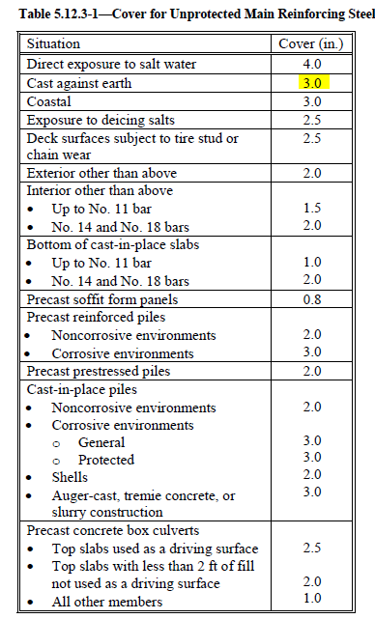
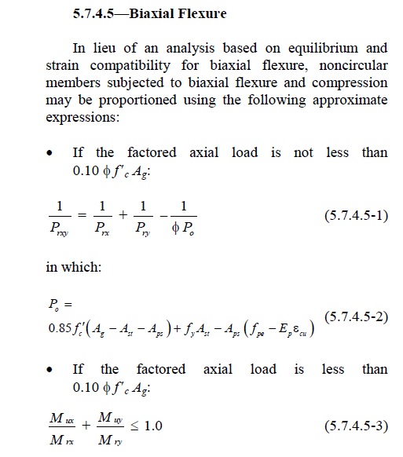
 |  | Evento Extremo 1, solo caso con 100% PAE
 |  | Mpa | 21.83 | tm/m
$$M_{pant}=M_{PAE}$$

 |  | f'c | 240 | kg/cm2
 |  | fy | 4200 | kg/cm2
 |  | *secciones controladas a tensión
 |  | ϕ | 0.9
 |  | Avar | 3.80

 |  | Mdiseño | 21.83 | tm/m
 |  | rec | 8.00 | cm
 | ancho pantalla |  | 0.60 | m
 |  | var supuesta | 22.00 | mm
 |  | d | 50.90 | cm

 |  | Rn | 9.36 | kg/cm2
 |  | ρ | 0.0023

 |  | As | 0.12 | cm2/cm
 |  | S calc. | 32.72 | cm
 |  | S adop. | 30 | cm

$$M_{pie}=σ_{v}∗\frac{l_{pie}^{2}}{2}−1,35∗M_{EV2}$$
 |  | Pie |  |  |  | Ancho del pie |  | 1 | m
 |  | Resistencia 1
 |  | B-2e | 6.20 | m
 |  | σv | 21.72 | t/m2
 |  | Mpie | 10.17 | tm/m

$$M_{pie}=σ_{v}∗\frac{l_{pie}^{2}}{2}−1,35∗M_{EV2}$$
 |  | Resistencia 4
 |  | B-2e | 8.07 | m
 |  | σv | 13.25 | t/m2
 |  | Mpie | 5.94 | tm/m

 |  | Evento Extremo 1, Primer caso 100% PAE+50% PIR
$$M_{pie}=σ_{v}∗\frac{l_{pie}^{2}}{2}$$
 |  | B-2e | 5.66 | m
 |  | σv | 17.42 | t/m2
 |  | Mpie | 8.71 | tm/m

 |  | Evento Extremo 1, Segundo caso 50% PAE+100% PIR
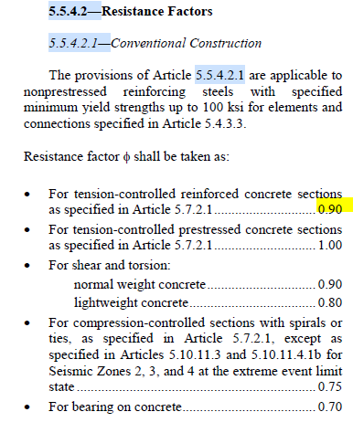
$$M_{pie}=σ_{v}∗\frac{l_{pie}^{2}}{2}$$
 |  | B-2e | 6.48 | m
 |  | σv | 15.21 | t/m2
 |  | Mpie | 7.61 | tm/m

 |  | Mdiseño | 10.17 | tm/m
 |  | rec | 8.00 | cm
 | ancho zapata |  | 0.70 | m
 |  | d | 60.90 | cm |  | var supuesta | 18.00 | mm
 |  |  |  |  |  | Avar | 2.54
 |  | Rn | 3.05 | kg/cm2
 |  | ρ | 0.0007

 |  | As | 0.04 | cm2/cm
 |  | S calc. | 57.15 | cm
 |  | S adop. | 55 | cm

$$M_{talón}=1,5∗M_{ESv}+1,35∗M_{EV1}+1,75∗M_{LSv}−σ_{v}∗\frac{l^{2}}{2}$$
 |  | Talón
 |  | Resistencia 1
 |  | M talón | 21.26 | tm/m
 | long. en contacto |  | 4.60 | m

$$M_{talón}=1,5∗M_{ESv}+1,35∗M_{EV1}−σ_{v}∗\frac{l^{2}}{2}$$
 |  | Resistencia 4
 |  | M talón | -35.18 | tm/m
 | long. en contacto |  | 6.47 | m

$$M_{talón}=1,35∗M_{Ws}−σ_{v}∗\frac{l^{2}}{2}$$
 |  | Evento Extremo 1, Primer caso 100% PAE+50% PIR
 | long. en contacto |  | 4.06 | m
 |  | M talón | 68.18 | tm/m

 |  | Evento Extremo 1, Segundo caso 50% PAE+100% PIR

 | long. en contacto |  | 4.88 | m
 |  | M talón | 30.58 | tm/m

 |  | Mdiseño | 68.18 | tm/m
 |  | d | 60.90 | cm |  | var supuesta | 20.00 | mm
 |  |  |  |  |  | Avar | 3.14
 |  | Rn | 20.43 | kg/cm2
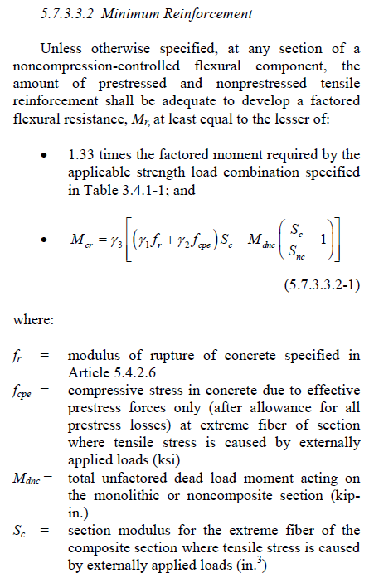
 |  | ρ | 0.0051

 |  | As | 0.31 | cm2/cm
 |  | S calc. | 10.05 | cm
 |  | S adop. | 10 | cm

 |  | Armado minimo de los elementos

 |  | f'c | 240 | kg/cm2
 |  | fcpe | 0 | kg/cm2 | no existe presfuerzo
 |  | γ1 | 1.6
 |  | γ3 | 0.75
 |  | fr | 31.18 | kg/cm2
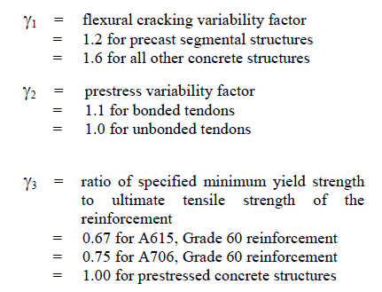

 |  | Pantalla
 | Espesor pantalla |  | 0.6 | m
 |  | Ig | 1800000 | cm4/m
 |  | c | 0.3 | m
 |  | Sc=Snc | 60000 | cm3/m
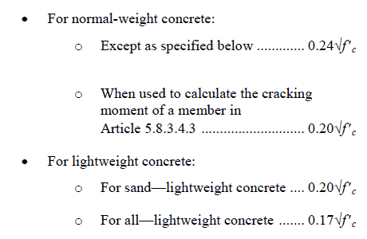
 |  | Mcr | 22.45 | tm/m
 |  | 1,33Mu | 29.03 | tm/m
 | M de diseño acero min |  | 22.45 | tm/m
 |  | Rn | 9.63
 |  | ρ | 0.00235 |  |  | var supuesta | 22.00 | mm
 |  | As | 0.12 | cm2/cm |  | Avar | 3.80 | cm2
 |  | S calc. | 31.80 | cm |  | d | 50.90 | cm
 |  | S adop. | 30 | cm

 |  | Pie
 | Espesor zapata |  | 0.7 | m
 |  | Ig | 2858333.3333 | cm4/m
 |  | c | 0.35 | m
 |  | Sc=Snc | 81666.666667 | cm3/m
 |  | Mcr | 30.55 | tm/m
 |  | 1,33Mu | 13.53 | tm/m
 | M de diseño acero min |  | 13.53 | tm/m
 |  | Rn | 4.05
 |  | ρ | 0.00097 |  |  | var supuesta | 18.00 | mm
 |  | As | 0.06 | cm2/cm |  | Avar | 2.54 | cm2
 |  | S calc. | 42.86 | cm |  | d | 60.90 | cm
 |  | S adop. | 40 | cm

 |  | Talón
 | Espesor zapata |  | 0.7 | m
 |  | Ig | 2858333.3333 | cm4/m
 |  | c | 0.35 | m
 |  | Sc=Snc | 81666.666667 | cm3/m
 |  | Mcr | 30.55 | tm/m
 |  | 1,33Mu | 90.68 | tm/m
 | M de diseño acero min |  | 30.55 | tm/m
 |  | Rn | 9.15
 |  | ρ | 0.00223 |  |  | var supuesta | 20.00 | mm
 |  | As | 0.14 | cm2/cm |  | Avar | 3.14 | cm2
 |  | S calc. | 23.13 | cm |  | d | 60.90 | cm
 |  | S adop. | 20 | cm

$$As≥\frac{2,54∗70,307}{0,305}∗\frac{1,3bh}{2\left(b+h\right)fy}$$
 |  | Armado de retracción y temperatura

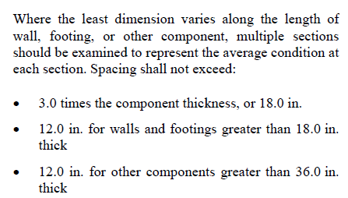

 |  | Acero minimo | 0.11 | in2/ft | 2.33 | cm2/m
 |  | Acero maximo | 0.6 | in2/ft | 12.69 | cm2/m

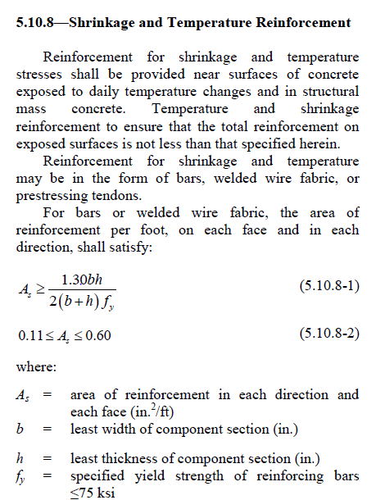
 |  | Pantalla
 |  | b | 100 | cm
 |  | h | 60 | cm | 23.62 | in
 |  | As calc. | 0.034 | cm2/cm | 3.40 | cm2/m
 |  | var supuesta | 14 | mm
 |  | Avar | 1.54 | cm2
 |  | S req | 45.30 | cm
 |  | S min | 30.48 | cm
 |  | S adop | 30 | cm

 |  | Pie y Talón
 |  | b | 100 | cm
 |  | h | 70 | cm | 27.56 | in
 |  | As calc. | 0.037 | cm2/cm
 |  | var supuesta | 14 | mm
 |  | Avar | 1.54 | cm2
 |  | S req | 41.26 | cm
 |  | S min | 30.48 | cm
 |  | S adop | 30 | cm
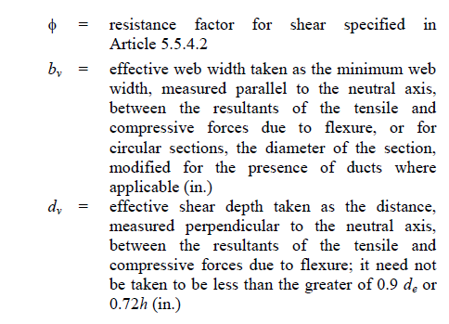

 |  | Diseño a corte en el talón

 |  | *tmb se puede hacer en otros elementos

 |  | 0,9d | 54.81 | cm
 |  | 0,72e. zapata | 50.40 | cm
 |  | dv | 50.40 | cm
 |  | Mu | 68.18 | tm/m | Evento Extremo 1, Primer caso
 |  | Vu | 4.57 | t/m
 |  | As | 31.42 | cm2/m
 |  | Es | 2.04E+06
$$V_{talón}=1,35∗Ws−σ_{v}∗l$$
 |  | εs | 0.0022
 |  | β | 1.82
 |  | Vc=Vn | 37.66 | t/m | * no existen estribos
$$Vc=\frac{0,0316∗100}{{2,54}^{2}∗{70,307}^{0,5}∗2,205}∗β∗\sqrt{f^{′}c}∗dv$$
 |  | Ф | 1
 |  | ФVn | 37.66 | t/m
 |  |  | Cumple con el corte

 |  | Mu | 30.58 | tm/m | Evento Extremo 1, Segundo caso
 |  | Vu | 8.10 | t/m
 |  | εs | 0.0011
 |  | β | 2.66
$$V_{talón}=1,35∗Ws−σ_{v}∗l$$
 |  | Vc=Vn | 55.01 | t/m
 |  | Ф | 1
 |  | ФVn | 55.01 | t/m
 |  |  | Cumple con el corte
 |  | Mu | 21.26 | tm/m | Resistencia 1
 |  | Vu | 21.48 | t/m
 |  | εs | 0.0010
 |  | β | 2.75
$$V_{talón}=1,5∗Esv+1,35∗EV1+1,75∗Lsv−σ_{v}∗l$$
 |  | Vc=Vn | 56.90 | t/m
 |  | Ф | 1
 |  | ФVn | 56.90 | t/m
 |  |  | Cumple con el corte
 |  | Mu | 35.18 | tm/m | Resistencia 4
 |  | Vu | 10.05 | t/m
 |  | εs | 0.0012
$$V_{talón}=1,5∗Esv+1,35∗EV1−σ_{v}∗l$$
 |  | β | 2.48
 |  | Vc=Vn | 51.33 | t/m
 |  | Ф | 1
 |  | ФVn | 51.33 | t/m
 |  |  | Cumple con el corte

